공급사 계약
공급사 계약 (IT_PTO_03_01)

작성자 | 작성일 | 수행자 | 수행일
김은별 | 2025.05.02 | 강민지 | 2025.05.12

테스트 대상 상세 (시나리오별 세부단계)
공급사 상세팝업 > 팬타온 판매자 약관동의 > 판매자 계약완료
테스트 시나리오 목적 :
팬타온 공급사에서 판매자 동의를 하고 계약 한다.
가정 및 필요사항 :

시나리오 항목 CODE | 시나리오 화면경로 및 페이지 | 테스트 항목 | 테스트 사전 정보 및 입력 | 테스트 케이스 기대결과 | 실제결과 | 구분 또는 실패 여부
IT_PTO_03_01_01 | 공급사 메인 페이지 공급사 정보 > 공급사 상세 | 팬타온 판매자 약관 동의 | • 공급사 상세 팝업에서 팬타온 판매자 약관 동의 | • 약관동의 체크 후 판매자 약관에 동의 | 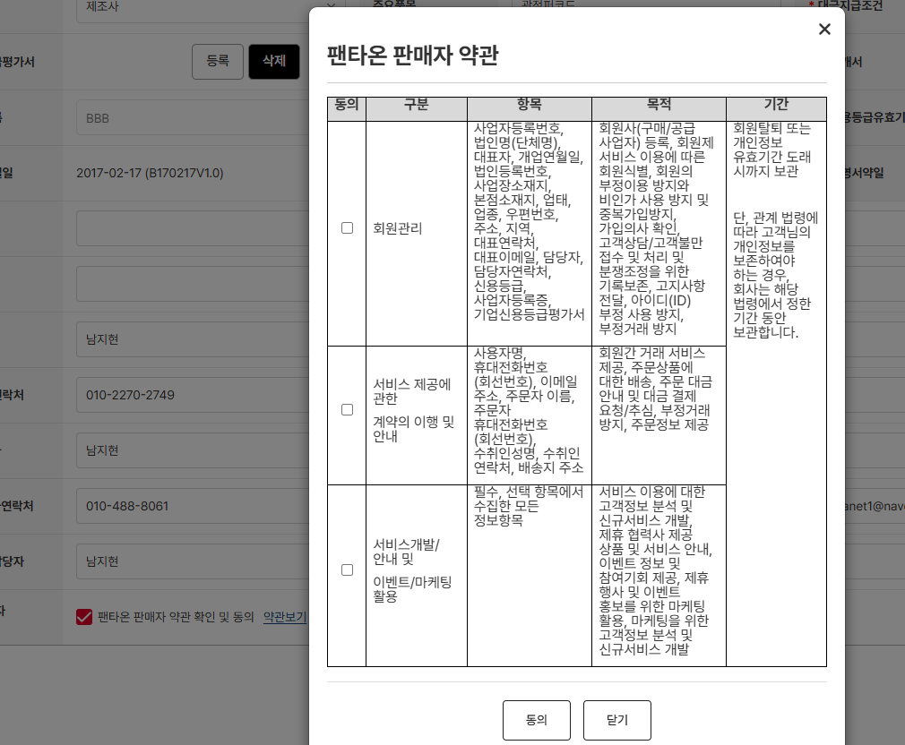 • OK
IT_PTO_03_01_02 |  |  | • 공급사 상세 팝업에서 팬타온 판매자 계약일 확인 | • 팬타온 판매자 계약 완료 | • OK

